개요
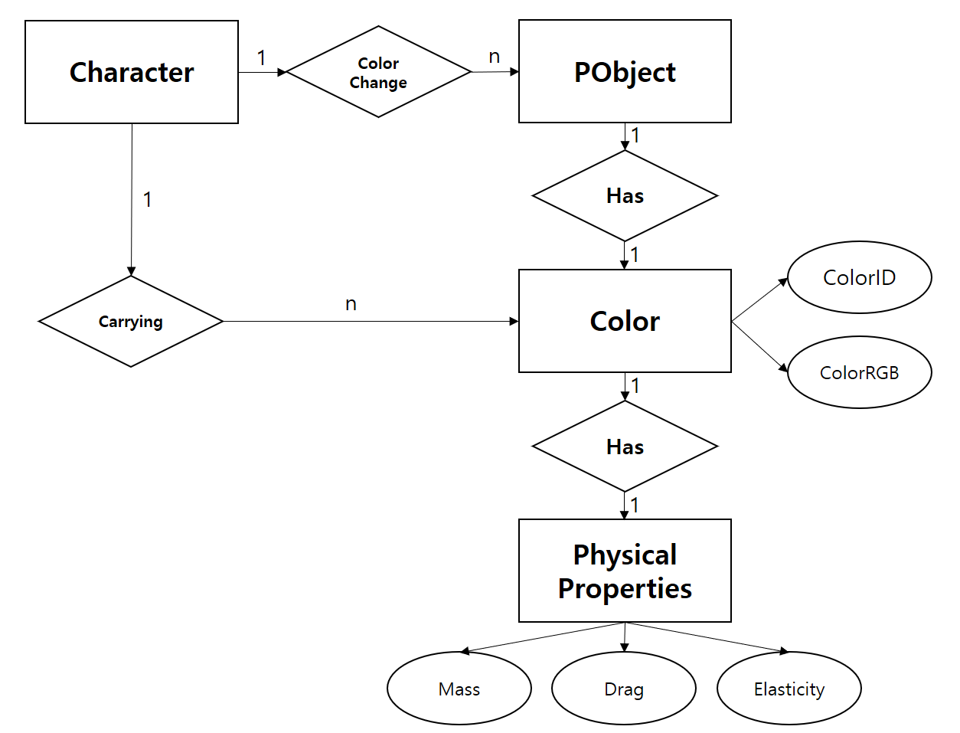
캐릭터
캐릭터는 색을 가지고 있다. | 색
캐릭터는 오브 아이템을 먹으면 가지고 있는 색이 늘어난다. | 오브 아이템
캐릭터는 가지고 있는 색으로 물리 오브젝트의 색을 부여할 수 있다.

물리 오브젝트
물리 오브젝트는 색을 가진다. | 색
물리 오브젝트는 미리 설정된 물리법칙과 공식에 기반하여 작동한다.
물리 오브젝트의 물리 성질을 결정하는 건 물리 오브젝트의 색이다. | 물리 성질

